Graphique1
0,2
100 | 0 | 86.4
42 | 40.5 | 0
70
130 | 0
70 | 0.8 | 0.8
100 |  |  | 0 | 0.036118787037
70
N | 0
120
125
75
120
120
96
96
Non | 1
Non | 1
0%
0
Non fait
Non fait
Normal
Surdité légère perte auditive en décibel entre 21 et 40 dB
45
Normal | 0 | 0.8 | 0 | 0.8
Normal | 0 | 0.8
Normal | 0 | 0.8
Normal | 0 | 0.8
Normal | 0 | 0.8
Normal | 0 | 0.8
Normal | 0 | 0.8
Paquets années | 2
Chiffre libre
N

SIMULATEUR
Risques | Avec action colonne a utiliser | Avec actionRatio | Risques | Référence | A 5 ans | Avec action |  |  | Y | N
Cancer de la prostate | #DIV/0! | #DIV/0! | Cancer de la prostate | 0.0% | 0.00% | 0.00% | Améliorer sa morphologie | Y
Hypertrophie prostatique | #DIV/0! | #DIV/0! | Hypertrophie prostatique | 0.0% | 0.00% | 0.00% | Arréter de Fumeur | N
Insuffisance rénale | 1.00 | 1.00 | Insuffisance rénale | 3.3% | 3.97% | 3.97% | Réduire l' Alcool | N
Lithiase urinaire | 0.63 | 0.63 | Lithiase urinaire | 8.9% | 9.10% | 5.76% | Améliorer sa condition physique | Y
Ostéopénie | 0.80 | 0.80 | Ostéopénie | 1.6% | 1.92% | 1.54% | Changer son alimentation | Y
Cancer du colon | 1.00 | 1.00 | Cancer du colon | 0.9% | 100.00% | 100.00% | supplémentation en Vitamine D | N
Maladie du Foie et lithiase biliaire | 0.62 | 0.62 | Maladie du Foie et lithiase biliaire | 15.8% | 15.64% | 9.68%
Insuffisance thyroidienne | 1.00 | 1.00 | Insuffisance thyroidienne | 6.6% | 6.60% | 6.60%
Dyslipidémie | 0.80 | 0.80 | Dyslipidémie | 23.0% | 18.63% | 14.90%
Diabéte | 1.00 | 1.00 | Diabéte | 2.4% | 100.00% | 100.00%
Syndrome métabolique | 0.51 | 0.51 | Syndrome métabolique | 16.7% | 8.33% | 4.27%
Thrombophlébite | 0.80 | 0.80 | Thrombophlébite | 2.0% | 1.94% | 1.56%
Anévrysme et artériopathie | 0.80 | 0.80 | Anévrysme et artériopathie | 4.0% | 3.89% | 3.11%
Accident vasculaire cérébral | 1.00 | 1.00 | Accident vasculaire cérébral | 5.7% | 2.65% | 2.65%
Cardiopathie ischémique | 0.61 | 0.61 | Cardiopathie ischémique | 9.6% | 7.94% | 4.88%
Cancer du poumon | 1.00 | 1.00 | Cancer du poumon | 0.5% | 0.97% | 0.97%
Cancer ORL | 1.00 | 100.00 | Cancer ORL | 1.5% | 1.00% | 100.00%
Asthme et BPCO | 1.00 | 1.00 | Asthme et BPCO | 6.0% | 5.83% | 5.83%
Mélanome | 1.00 | 1.00 | Mélanome | 0.2% | 0.34% | 0.34%
Cancers du sein | 0.80 | 0.80 | Cancers du sein | 3.6% | 2.36% | 1.89%
Tumeur de vessie | 1.00 | 1.00 | Tumeur de vessie | 0.4% | 1.68% | 1.68%
 | A 5 ans | Corrigé
Cancer de la prostate | 0.00% | 0.00%
Insuffisance rénale | 3.97% | 3.97%
Lithiase urinaire | 9.10% | 5.76%
Ostéopénie | 1.92% | 1.54%
Cancer du colon | 100.00% | 100.00%
Maladie du Foie et lithiase biliaire | 15.64% | 9.68%
Insuffisance thyroidienne | 6.60% | 6.60%
Dyslipidémie | 18.63% | 14.90%
Diabéte | 100.00% | 100.00%
Syndrome métabolique | 8.33% | 4.27%
Thrombophlébite | 1.94% | 1.56%
Anévrysme et artériopathie | 3.89% | 3.11%
Accident vasculaire cérébral | 2.65% | 2.65%
Cardiopathie ischémique | 7.94% | 4.88%
Cancer du poumon | 0.97% | 0.97%
Cancer ORL | 1.00% | 100.00%
Asthme et BPCO | 5.83% | 5.83%
Mélanome | 0.34% | 0.34%
Cancers du sein | 2.36% | 1.89%
Tumeur de vessie | 1.68% | 1.68%

Analyse Globale Q
Axes de vigilance

Symptomes (100% aucun symptome) | 0.71 | 1
Qualité de vie 100% aucun trouble) | 0.35 | 1
Qualité du sommeil, Fatigue (100% aucun trouble) | 0.43 | 1
Pollution(100% aucune pollution) | 0.50 | 1
Qualité Nutrition 100% bonne | 0.35 | 1
Activité (100% bonne) | 0.64 | 1
Medications (100% pas de polymédication) | 0.67 | 1
Charge sociale (100% aucune charge sociale) | 0.79 | 1
Addiction (aucune 100%) | 0.33 | 1
Exposition IST (100% aucune) | 0.00 | 1
Sensibilité cutanée UV(100% faible sensibilité) | 0.25 | 1

Axes de vigilance
Cancérologie | 0.53
Système urinaire | 0.20
Appareil génital | 0.29
Système nerveux et état mental | 0.46
Système cardiovasculaire et risque métabolique | 0.29
Systéme des voies aeriennes | 0.33
Systéme du tube digestif | 0.63
Systéme hépato-biliaire | 0.50
Appareil locomoteur | 0.80
Appareil sensoriel | 0.00

BIOLOGIE
Test | Units | Results
Lipoproteine-a | g/L | 1.19 |  |  |  |  |  | 0 | 1 | 2
Total Cholesterol | g/l | 1.00 | 2.59 | mmol/l | <5 | PSA (ng/ml) | 5.00 |  | 2.58 | mmol |  |  | Age | 58
Cholesterol HDL | g/l | 0.56 | 1.45 | mmol/l | >1,4 | Acide Urique (microMol/l) | 510.00 |  | 1.4448 | mmol |  |  | Smoking | 1
Cholesterol LDL | g/l | 1.89 | 4.90 | mmol/l | <3,5 | Calcium sang (milliMol/l) | 2.20 |  |  |  |  |  | Systolic | 130
Triglycerides | g/l | 0.64 | 0.72 | mmol/l |  | Cholesterol total (milliMol/l) | 2.59 |  |  |  |  |  | Cholesteroltot | 2.59
Protein C-Reactive ULTRASENSITIVE | mg/L | 1.10 |  |  |  | CRP us (mg/l) | 1.10 |  |  |  |  |  | Cholesterolhdl | 1.4504
Calcium blood | milliMol/l | 2.20 | 8.8 | mg/dl | 2.2-2.6 mmol/l | Cholesterol HDL (milliMol/l) | 1.4504 |  |  |  |  |  | Sex | 0
Blood glucose | g/L | 0.95 | 5.225 | mmol/l |  | Hb glyquée (%) | 6.40 |  |  | FIB4= [Age x ASAT] / [plaquettes x √ALAT ]
Hb1Ac | % | 6.40 |  |  |  | Lpa (g/l) | 1.19 | 0.3 |  | FIB4 | 1.99
PSA | ng/mL | 5.00 |  |  |  | Triglycerides (milliMol/l) | 0.72 |  |  |  | 1,45-3,25
Hb | g/dL | 14.00 |  |  |  | Cholesterol LDL (g/l) | 1.89
VGM | fL | 92.00 |  |  |  | Ferritine (ng/ml) | 250.00 |  |  | riskAge | 0.12 | 0.06
Erythrocytes | T/L | 5.00 | 4 à 5 |  |  | Vitamine D (ng/ml) | 52.00 |  |  |  |  |  | Regional
Leucocytes | G/L | 6.3 | 4 à 10 |  |  | CPK (UI/l) | 150.00 |  |  | Risk CV | Homme | Femme | Homme | Femme
Neutrophils | G/L | 3.70 | 2a7 |  |  | Créatininémie (microMol/l) | 88.4 |  |  | AGE | 8.94 | 7.18
Eosinophils | G/L | 0.06 | 0.10 |  |  | GGT (UI/l) | 60.00 |  |  | SYSTOLIC | -0.6 | -0.90
Lymphocytes | G/L | 2.00 | 1,5a4 |  |  | Hémoglobine (g/dl) | 14.00 |  |  | TREATED | 0 | 0.00
Platelets | G/L | 267.00 | 150-450 |  |  | Leucocytes (G/L) | 6.3 |  |  | Cholesterol | -1.50065 | -1.98
Iron blood | µmol/L |  |  |  |  | Neutrophiles (G/L) | 3.70 |  |  | DIABETE | 1 | 1.00
Ferritin | µg/L | 250.00 |  |  |  | Lymphocytes (G/L) | 2.00 |  |  | SMOKER | 1 | 1.00
Transferrin saturation | % |  |  |  |  | Plaquettes (G/L) | 267.00 |  |  | TOTAL | 8.84 | 6.30
ALAT | UI/l | 23.00 |  |  |  | VMP (fl) |  |  |  | risk actuel | 0.12 | 0.05
ASAT | UI/l | 44.00 |  |  |  | ALAT (UI/L) | 23.00
GGT | UI/L | 60.00 |  |  |  | ASAT (UI/L) | 44.00 |  |  | Age5 | 10.59 | 8.48
Dehydroepiandrosterone Sulfate(DHEAS) | ng/ml |  |  |  |  | Inflammation | 76% |  |  | Total | 10.49 | 7.60
DHT | micromol/l |  |  |  |  | Gammapathie | N |  |  | risk 5 ans | 0.14 | 0.07
Testosterone | nmol/l |  |  |  |  | TSH (microIU/ml) | 0.65
Bioavalaible Testosterone | ng/mL |  |  |  |  | Volume prostate cc (Echographie) | 45 | PSAD | 0.11111111111 | Cockcroft et Gault | 1.04
CPK (créatine phosphokinase) | UI/l | 150.00 |  |  |  | Score FIB4 (NASH) | 1.99 | 0
TSH | mUI/L | 0.65 |  |  |  | Score CV | 0.05 | à 10 ans | 0.07 | 8.5
Cortisol blood | micromol/L |  | 0.00 | microg/100ml |  | PSA corrigé | 5 |  |  | 0.23529411765
Uric Acid Blood | µmol/L | 510.00 | 85.68 | g/l | 40 à 60 mg/L (ou 240 à 360 umol/l) | Dyslipidémie-T | 0
Vitamin B6 | nmol/L | 65.00 |  |  |  | Diabéte-T | 2
Vitamin D | µg/L | 52.00 |  |  |  | RR-Lithiase-T | 2 |  |  | Calcium urine: > 0,1 mmol/kg/j
Creatinine blood | mg/L | 10.00 | 88.40 | micromol/l |  | RR-Pca-T | 7.85% | à5ans | 9.05%
Glomerular filtration rate | mL/min/1,73m² | 81.00 | 10microg/100ml | Irénale | 1 | Cockcroft et Gault | 35
Hemoglobinuria (dipstick test) or Hematuria (CBEU>1000/ml) | Positive/Negative |  | Positive | Negative |  | Synd Met | 1 | IMC | 0 |  | 2
Leucocyturia (dipstick test) or leucocyturia (CBEU>1000/ml) | Positive/Negative | Positive |  |  |  |  |  | Tour de taille | 0 | 102 | 1.5
Nitrite in urine or bacteriuria CBEU ≥ 100.00/ml | Positive/Negative |  |  |  | BMIpourpsa | 1 |  | diabete | 1 |  | 1
Diuresis (24h) | ml/24h | 1900.00 |  |  |  |  |  | dyslipidemie | 0 |  | 1
Calcium Urine | mmol/24h | 2.39 | 95.60 | mg/24h |  |  |  | HTA | 0 |  | 1
Urea urine | mmol/24h | 309.39 |  |  |  |  |  |  |  |  | 6.5
Urate urine | mg/24h | 367.00 | 61.66
pH urine |  |  |  |  |  |  |  | insuffissance renale |  | 2
Urine density | g/ml
creatinine urine | mmol/l | 5.76 | 651.58 | mg/l |  | Hématurie | 1
creatinine urine | mmol/24h | 10.94 | 1237.56 | mg/24h |  |  |  |  |  | Age | 58 |  | intermédiare
sodium urine | mmol/24h | 92.00 |  | Meq/24h |  |  |  |  |  | Sexe | 0 |  | Faible
Proteinuria | g/24h |  |  |  |  |  |  |  |  | Smoker | 1 |  | Faible
Glycosuria | g/24h |  |  |  |  |  |  |  |  | TA | 130
Bilirubin urine | g/24h |  |  |  |  |  |  |  |  | CholesterolNonHDL | 1.1396 |  | Faible
Alpha-1 globuline | g/l | 2.8 | 2,1a3,5
Alpha-2-globuline | g/l | 6.3 | 5,1a8,5
Gamma Globuline | g/l | 8.1
Age |  | 58
Weight (kg) |  | 40 | poidsIdéal | 72.5 | CalorieH | BMR = 10W + 6.25H - 5A + 5 | 1.240
Height (cm) |  | 180 |  |  | CalorieF | BMR = 10W + 6.25H - 5A - 161 | 1.074 |  |  |  | ScoreCV2 = -25,7140130071773+0,267011088709677*Age+2,55729166666666*Sexe+2,97395833333333*Smoker+7,53386699507389E-02*TA+0,576041666666669*Cholesterol non HDL
BMI |  | 0.123 | Creat g |  |  |  |  |  |  | ScoreCV2 | 3.20
Neutro/lymph |  | 1.85 | Urée g
Testo score |  | 1.10
DHT/T |  | #DIV/0!
Cortisol/DHEAS<0.1 |  | #DIV/0!
VitaD<30 |  | 1.00
Calciuria | 0.06 | 0.00
Uricosurie |  | 0.00
Natriurese |  | 0.00
Densité |  | 0.00 | #DIV/0!
Na cunsumption g/j |  | 5.41
Protein cunsumption g/j |  | 61.88 | RecommandéH | 58
Sex |  | 1.00
Creatmuscle calculé |  | 28.46 | kgmuscle=23/gcreaturine
muscleH theorique |  | 33.34 | masse muscleH=0,407 * poids en kg + 0,267 * taille en cm – 19,2 | 55.14 | Femmes : 0,252 * poids en kg + 0,473 * taille en cm – 48,3
MuscleF theorique |  | 21.41 | besoins
%sarcopeniaH |  | 0.00 | 1 g de protéines par kilo de poids ideal et par jour
%sarcopeniaF |  | 1.33
CRP>3 |  | 1
Diuresis (24h) |  | 0.00
Blood deficiency score |  | 1.00
Hb |  | 0.00
Leucocytes |  | 0.00
Lymphocytes |  | 0.00
Platelets |  | 0.00

Hemoglobinuria |  | 1.00
Urolithiasisscore |  | 1.00

Ratio Cholesterol Total/HDL |  | 1.79 | faible<3,4 | Moyen<5

Genetique MMR, HRD
Score Polygenic
DNAm

FSH |  | Phase folliculaire | Pic ovulatoire | Phase lutéale | Post ménopause
LH |  | FSH (UI/L) | 3,3-8,8 | 4,5-22,5 | 1,8-5,1 | 16,7-113,6
Estrogens |  | LH (UI/L) | 2,1-10,9 | 19,2-103,0 | 1,2-12,9 | 10,9-58,6
Progesterone |  | Oestradiol (pg/ml) | 22,4-115 | 32,1-517 | 36,5-246 | <25,1
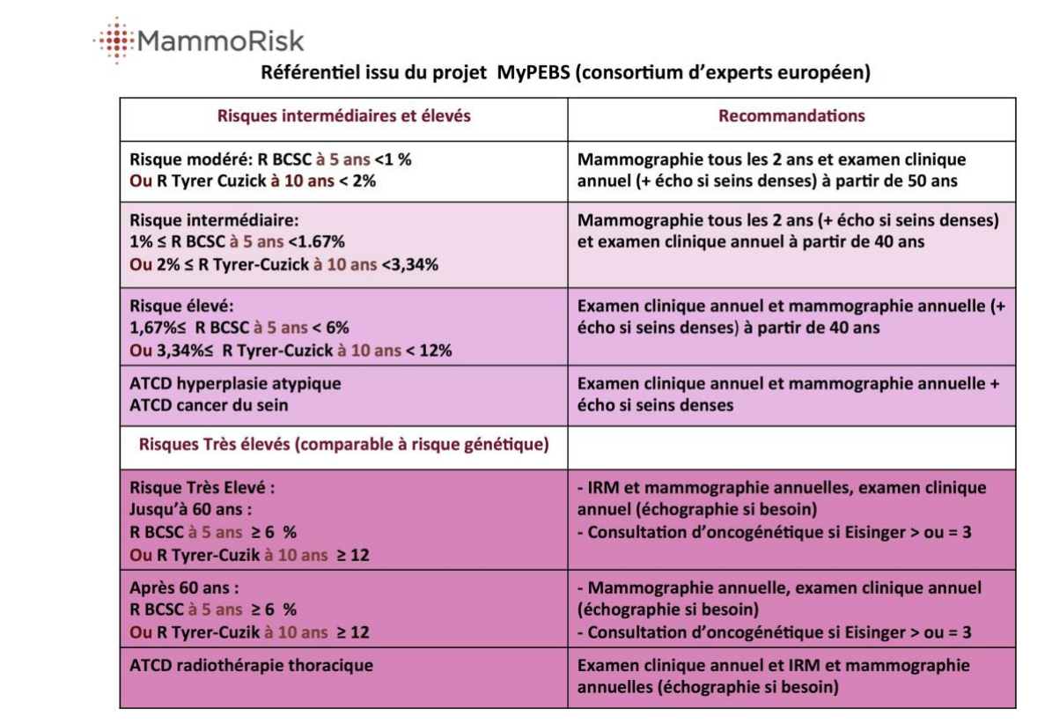
AMH (hormone anti-müllérienne) |  | Progestérone (ng/ml) | 0,31-1,52 | – | 5,16-18,56 | <0,78
 |  | https://mindology.fr/menopause/tout-savoir-sur-linterpretation-du-bilan-hormonal-a-la-menopause/
HOMA= Glycémie à jeun (mmol/L) * Insulinémie à jeun (mui/mL)/22.5. | Valeurs usuelles : <2.4
NT-proBNP | ICA très improbable | ICA très probable
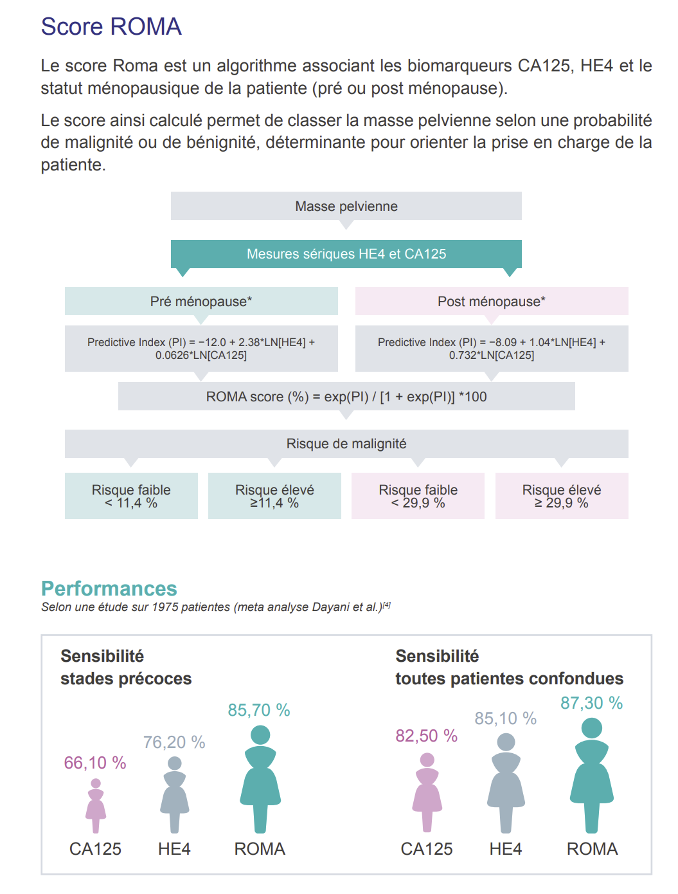
 | Taux de BNP (ng/L) | < 100 | > 400
 | Taux de NTproBNP (ng/L) | < 300 | > 450 < 50 ans

 |  |  | > 900 <50 – 75 ans>

 |  |  | > 1800 > 75 an

RESULTATS
Risques | Référence | Actuel | A 5 ans | DeltaRisque |  |  |  | RatioRisque
Cancer de la prostate | 0.00% | 0.0% | 0.0% | 0.00% | Risque faible | -5 | Cancer de la prostate | #DIV/0! | 1.2 | #DIV/0! | 2.20 | 3.00 | <1,2 | 1,2-2,2 | >2,2
Hypertrophie prostatique | 0.00% | 0.0% | 0.0% | 0.00% | Risque moyen |  | Hypertrophie prostatique | #DIV/0! | 1.2 | #DIV/0! | 2.20 | 3.00 | <1,2 | 1,2-2,2 | >2,2
Insuffisance rénale | 1.93% | 2.3% | 4.0% | 1.84% | Risque élevé | 5 | Insuffisance rénale | 1.20 | 1.2 | 1.20 | 2.20 | 3.00 | <1,2 | 1,2-2,2 | >2,2
Lithiase urinaire | 8.64% | 9.1% | 9.1% | -0.41% | Risque très élevé | 20 | Lithiase urinaire | 1.05 | 1.2 | 1.05 | 2.20 | 3.00 | <1,2 | 1,2-2,2 | >2,2
Ostéopénie | 1.17% | 1.4% | 1.9% | 0.63% |  |  | Ostéopénie | 1.20 | 1.2 | 1.20 | 2.20 | 3.00 | <1,2 | 1,2-2,2 | >2,2
Cancer du colon | 0.50% | 100.0% | 100.0% | 99.45% |  |  | Cancer du colon | 198.24 | 1.2 | 3.00 | 2.20 | 3.00 | <1,2 | 1,2-2,2 | >2,2
Maladie du Foie et lithiase biliaire | 15.76% | 15.6% | 15.6% | -1.70% |  |  | Maladie du Foie et lithiase biliaire | 0.99 | 1.2 | 0.99 | 2.20 | 3.00 | <1,2 | 1,2-2,2 | >2,2
Insuffisance thyroidienne | 5.60% | 0.0% | 6.6% | 0.44% |  |  | Insuffisance thyroidienne | 0.00 | 1.2 | 0.00 | 2.20 | 3.00 | <1,2 | 1,2-2,2 | >2,2
Dyslipidémie | 18.00% | 0.0% | 18.6% | -1.17% |  |  | Dyslipidémie | 0.00 | 1.2 | 0.00 | 2.20 | 3.00 | <1,2 | 1,2-2,2 | >2,2
Diabéte type 2 | 2.02% | 100.0% | 100.0% | 97.78% |  |  | Diabéte type 2 | 49.50 | 1.2 | 3.00 | 2.20 | 3.00 | <1,2 | 1,2-2,2 | >2,2
Syndrome métabolique | 15.30% | 7.7% | 8.3% | -8.50% |  |  | Syndrome métabolique | 0.50 | 1.2 | 0.50 | 2.20 | 3.00 | <1,2 | 1,2-2,2 | >2,2
Thrombophlébite | 2.00% | 1.9% | 1.9% | -0.26% |  |  | Thrombophlébite | 0.97 | 1.2 | 0.97 | 2.20 | 3.00 | <1,2 | 1,2-2,2 | >2,2
Anévrysme et artériopathie | 4.00% | 3.9% | 3.9% | -0.51% |  |  | Anévrysme et artériopathie | 0.97 | 1.2 | 0.97 | 2.20 | 3.00 | <1,2 | 1,2-2,2 | >2,2
Accident vasculaire cérébral | 4.15% | 2.2% | 2.6% | -1.92% |  |  | Accident vasculaire cérébral | 0.53 | 1.2 | 0.53 | 2.20 | 3.00 | <1,2 | 1,2-2,2 | >2,2
Cardiopathie ischémique | 9.57% | 6.5% | 7.9% | -2.58% |  |  | Cardiopathie ischémique | 0.68 | 1.2 | 0.68 | 2.20 | 3.00 | <1,2 | 1,2-2,2 | >2,2
Cancer du poumon | 0.11% | 0.2% | 1.0% | 0.85% |  |  | Cancer du poumon | 2.00 | 1.2 | 2.00 | 2.20 | 3.00 | <1,2 | 1,2-2,2 | >2,2
Cancer ORL | 1.16% | 10.0% | 1.0% | 8.72% |  |  | Cancer ORL | 0.86 | 1.2 | 0.86 | 2.20 | 3.00 | <1,2 | 1,2-2,2 | >2,2
Asthme et BPCO | 6.00% | 5.8% | 5.8% | -0.77% |  |  | Asthme et BPCO | 0.97 | 1.2 | 0.97 | 2.20 | 3.00 | <1,2 | 1,2-2,2 | >2,2
Mélanome | 0.22% | 0.3% | 0.3% | 0.09% |  |  | Mélanome | 1.40 | 1.2 | 1.40 | 2.20 | 3.00 | <1,2 | 1,2-2,2 | >2,2
Cancers Sein-Ovaire-Endométre | 2.51% | 1.6% | 2.4% | -0.40% |  |  | Cancers du Sein | 0.65 | 1.2 | 0.65 | 2.20 | 3.00 | <1,2 | 1,2-2,2 | >2,2
Tumeur de vessie | 0.19% | 0.8% | 1.7% | 1.47% |  |  | Tumeur de vessie | 4.00 | 1.2 | 3.00 | 2.20 | 3.00 | <1,2 | 1,2-2,2 | >2,2

